中文
基本类型
品牌： | Emersongear BlueLabel |  |  | 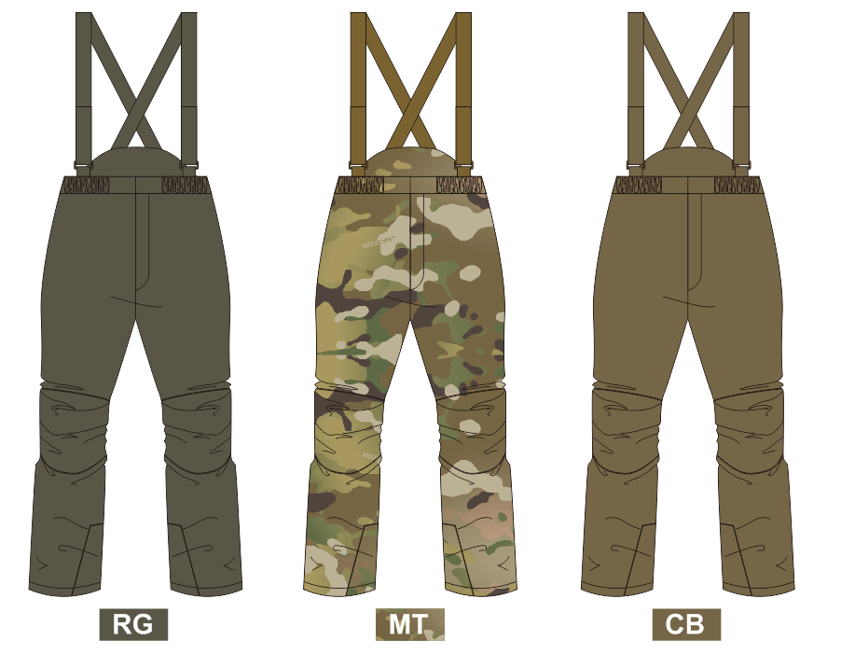
品名: | Emersongear 蓝标系列“驯鹿”功能防寒裤
款号: | EMB9640
主料（成分）: | 外层面料：100%尼龙（强防水） 填充物料：3M高效保暖KL棉（250g） 里层面料：100%涤纶（防漏绒）
适宜温度： | 零下30℃ - 0℃
尺寸: | 30W/32W/34W/36W/38W/40W/42W
颜色： | RG / MT / CB
功能: | 运动剪裁 / 防寒保暖 / 拼接耐磨 / 防风防水 / 背带可调节
场景（选填）: | 射击 / 户外 / 登雪山 / 徒步 / 高山露营 / 造型 / 滑雪
包装 | 透明塑料袋
毛重 | 1.315kg
净重 | 1.269kg
成品部位尺寸表(单位：英寸/厘米)
尺码 名称 | 30W |  | 32W |  | 34W |  | 36W |  | 38W |  | 40W |  | 42W
 | 英寸 | 厘米 | 英寸 | 厘米 | 英寸 | 厘米 | 英寸 | 厘米 | 英寸 | 厘米 | 英寸 | 厘米 | 英寸 | 厘米
腰围（全围） | 30 | 76.20 | 32 | 81.28 | 34 | 86.36 | 36 | 91.44 | 38 | 96.52 | 40 | 101.60 | 42 | 106.68
坐围（全围） | 46 | 116.84 | 48 | 121.92 | 50 | 127.00 | 52 | 132.08 | 54 | 137.16 | 56 | 142.24 | 58 | 147.32
脚围（全围） | 18 | 45.72 | 20 | 50.80 | 21 | 53.34 | 22 | 55.88 | 23 | 58.42 | 24 | 60.96 | 25 | 63.50
前浪（连腰） | 13.25 | 33.66 | 13.5 | 34.29 | 13.75 | 34.93 | 14 | 35.56 | 14.25 | 36.20 | 14.5 | 36.83 | 14.75 | 37.47
后浪（连腰） | 22.25 | 56.52 | 22.5 | 57.15 | 22.75 | 57.79 | 23 | 58.42 | 23.25 | 59.06 | 23.5 | 59.69 | 23.75 | 60.33
外长（连腰） | 42.625 | 108.27 | 43.25 | 109.86 | 43.875 | 111.44 | 44.5 | 113.03 | 45.125 | 114.62 | 45.75 | 116.21 | 46.375 | 117.79
内长 | 30.875 | 78.42 | 31.25 | 79.38 | 31.625 | 80.33 | 32 | 81.28 | 32.375 | 82.23 | 32.75 | 83.19 | 33.125 | 84.14
身高(单位：CM) | 166-170 |  | 171-175 |  | 176-180 |  | 181-185 |  | 186-190 |  | 191-195 |  | 201-205
体重（单位:kg) | 66-70 |  | 71-75 |  | 76-80 |  | 81-85 |  | 86-90 |  | 91-95 |  | 96-100
产品卖点
1.功能面料： ①外壳面料：哑光尼龙斜纹梭织面料，耐磨强度高，哑光品质，强防水涂层。 ②大身填充材料：新雪丽®高效暖绒KL型保暖材料是3M公司开发的一种高蓬松度、轻柔舒适的产品，新雪丽KL型产品具有卓越的保暖性能，且防潮透气，纤维吸水量不超过自重的1%，在潮湿环境下仍可以保持良好的保暖性能，可水洗，达到婴幼儿用品安全级别。 ③膝盖部位拼接料：膝盖部位拼接500D考杜拉牛津布，大大提高了膝盖部位的耐磨性。
2.腰部松紧防风设计，防止冷风和飘雪倒灌。
3.后腰横开拉链口袋，上身前倾即可拿取物品，穿着长款大衣时，不影响拿取物品。
4.配可拆卸肩带，棉裤厚重，运动时防止裤腰下滑，可配合肩带支撑，不影响穿着感受。
5.侧骨全开拉链，方便套脱，可分层穿着。
6.脚口可调节收口，防止冷风倒灌，同时配备鞋带钩，可将裤脚固定在鞋上，防止下蹲或者大幅度运动时，裤脚上移。
7.膝盖部位和脚口内侧两处易摩擦部位使用考杜拉500D牛津布，大大增加这两处的耐磨性。

